유닛 생산
유닛 생산

훈련된 양 유닛은 해당 건물 입구에서 생성

행동 로직

벽
유닛은 이동 중 사거리안에 적 유닛이 들어오면 죽을 때까지 공격
 | 투사체가 날아가는 도중 유닛이 죽을 경우 투사체는 뒤에 있는 유닛이 맞음

모든 유닛들은 벽에 정지 해있는 상태가 아닐 경우 겹쳐질 수 있음

양 유닛은 왼쪽에서 오른쪽으로 움직임 |  |  | 앞 | 뒤
 | 벽이 있는 경우 벽과 1 타일의 거리를 두고 벽 앞에 정지
 | 사거리가 n인 유닛이 정지해있는데 n보다 짧은 유닛이 도착한 경우 더 긴 유닛이 뒤로 이동해 정렬
 | 양 유닛 또는 벽이 공격 받았을 경우 양 유닛이 벽 뒤로 적 유닛을 공격하러감
 |  | 벽 뒤로 5타일 이상 벗어난 경우 2의 이동속도로 벽 뒤로 이동

유닛 생성
오늘쪽으로 이동
벽을 맞났는가?
이동 정지
사거리 안에 적 유닛이 들어왔는가?
공격
적 유닛이 벽을 공격했는가?

HP가 0이 됐는가?

사망

유닛 무기&투사체&특징
이름 | 타입 | 타입(문자열) | 파일 명 | 사용 무기 | 사용 무기 파일명 | 무기 참고 이미지 | 투사체 이름 | 투사체 파일명 | 투사체 참고 이미지 | 투사체 폭발 파일명 | 투사체 폭발 참고 이미지 | 무기 및 투사체 크기 예시 | 특징 | 설명
암살자 | 0 | 근거리 | Unit_Assassin | 대거 | Unit_Assassin_Dagger |  | none | none | none | none | none | 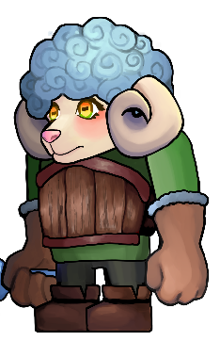 | 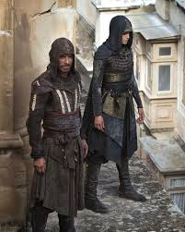 | 허름한 후드망토를 입고 있음
기사 | 0 | 근거리 | Unit_Knight | 검 | Unit_SheepKnight_Sword | 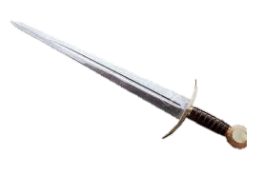 | none | none | none | none | none |  |  | 나무갑옷을 입고 있음
투창병 | 1 | 중거리 | Unit_Spearman | 창 | Unit_Spearman_ Spear |  | 창 | Unit_SheepSpearman_ Spear |  | none | none | 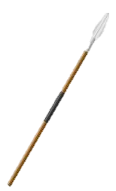 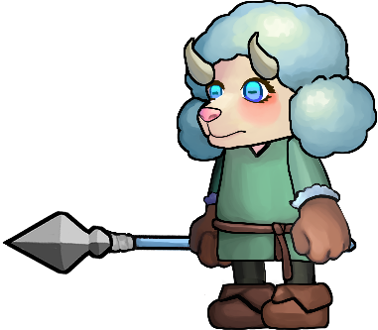
궁수 | 2 | 원거리 | Unit_pArcher | 활 | Unit_Archer_Bow |  | 화상 | Unit_SheepArcher_Arrow |  | none | none | 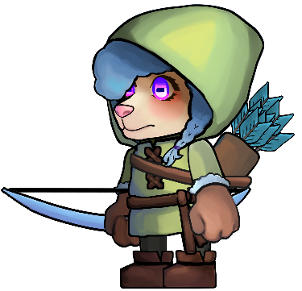 |  | 후드를 입고 있음 화살 1발을 쏨
마법사 | 2 | 원거리 | Unit_Wizard | 완드 | Unit_Wizard_Wand |  | none | Unit_Wizard_Shockwave |  | Unit_Wizard_Shockwave_Hit |  | 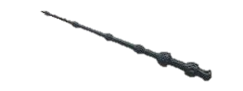 | 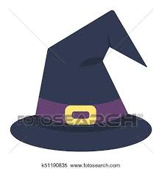 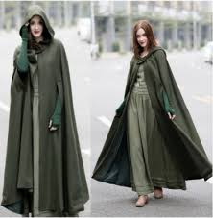 | 마법사 모자를 쓰고 망토를 입고 있음 직격타를 맞은 적은 0.5초 경직

2레벨 유닛 무기&투사체&특징
이름 | 타입 | 타입(문자열) | 파일 명 | 사용 무기 | 사용 무기 파일명 | 무기 참고 이미지 | 투사체 이름 | 투사체 파일명 | 투사체 참고 이미지 | 투사체 폭발 파일명 | 투사체 폭발 참고 이미지 | 무기 및 투사체 크기 예시 | 특징 | 설명
암살자 | 0 | 근거리 | Unit_Assassin | 대거 | Unit_Assassin_Dagger | 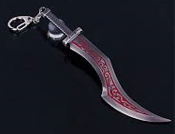 | none | none | none | none | none |  | 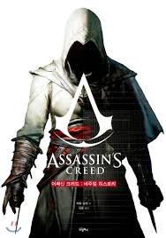 | 후드망토를 입고 있음
기사 | 0 | 근거리 | Unit_Knight | 검 | Unit_SheepKnight_Sword | 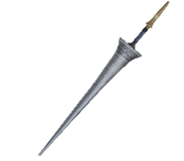 | none | none | none | none | none |  | 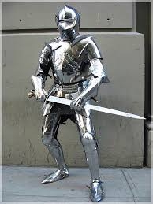 | 철갑옷을 입고 있음
투창병 | 1 | 중거리 | Unit_Spearman | 창 | Unit_Spearman_ Spear | 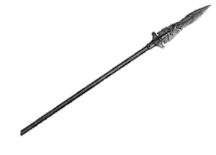 | 창 | Unit_SheepSpearman_ Spear |  | none | none |  | 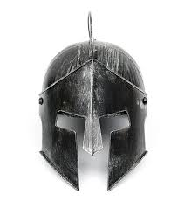 | 철투구를 씀
궁수 | 2 | 원거리 | Unit_pArcher | 활 | Unit_Archer_Bow |  | 화상 | Unit_SheepArcher_Arrow |  | none | none |  |  | 화살 2발을 쏨 외형 변화X
마법사 | 2 | 원거리 | Unit_Wizard | 스태프 | Unit_Wizard_Staff |  | none | Unit_Wizard_Blizzard |  | Unit_Wizard_Blizzard_Hit |  |  | 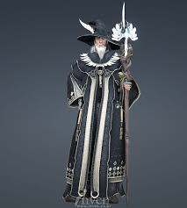 | 로브를 입고 있음 얼어붙은 구름을 소환에 운석을 떨굼 피해를 입은 모든 적 유닛들은 공격 속도가 50% 느려짐

 | <애니메이션>
 | O
 | X

